상품제안서
옵타움 퍼퓸 바디워시&바디로션 4종(루시드 나잇향) [1+1사은품행사] | 상품코드: S41640

 |  |  |  |  |  |  | 02-713-8555 | www.synergygift.co.kr
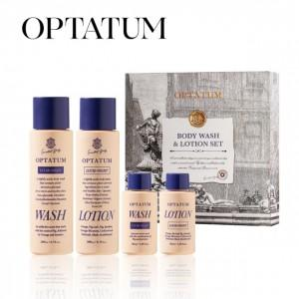

【상세/제작정보】 | <p><span style="font-size: 14pt;">※ 기본수량 미만 발주 진행시 별도 문의 바랍니다.</span></p><p><span style="font-size: 14pt;">※ 운임비 별도 발생 됩니다.</span></p><br><br><span style="font-size: 14pt;">[1+1사은품행사] 옵타움 퍼퓸 바디워시&amp;바디로션 4종 선물세트 (퍼퓸향수증정)</span>

【인쇄/포장옵션】 | 스티커 / 전통문양지

【공급단가】 | 수량 | 10~ | 30~ | 100~ | 300~ | 500~
*VAT별도 | 단가 | 25,760원 | 24,370원 | 23,180원 | 22,590원 | 22,190원

【상품 URL】 | https://www.synergygift.co.kr:443/src/goods_detail.php?gdno=41640

